Sheet1
SKU | 名称 | 标签 | 规格 | 线径规格/m²/AWG | 图
xcl-6103（东阳做） | X轴转接板8P外部线 | C端加标签：Z-Limit E端加标签：Z-L-Up F端加标签：Z-L-Down | C端 8P15EDGVC-2.5mm端子 D端 2.54对插端子 E端、F端 XHB单排带扣2.5mm端子 E端的1与F端的1使用对插端子与C端5对插（如图D端所示） E端的2与F端的2使用对插端子与C端的6对插（如图D端所示） CD两端线长：1020mm DE两端线长：110mm DF两端线长：150mm | 22AWG硅胶线 | 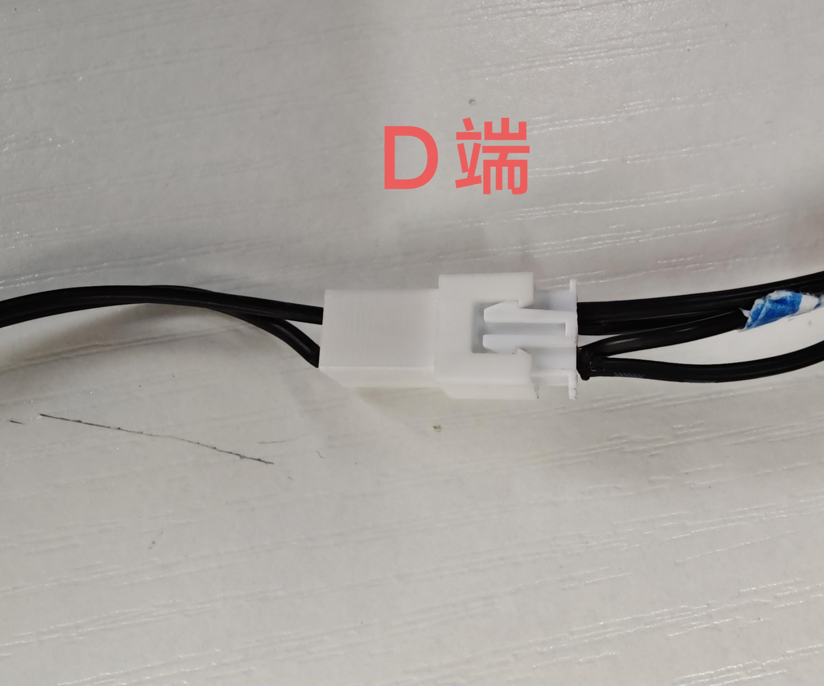 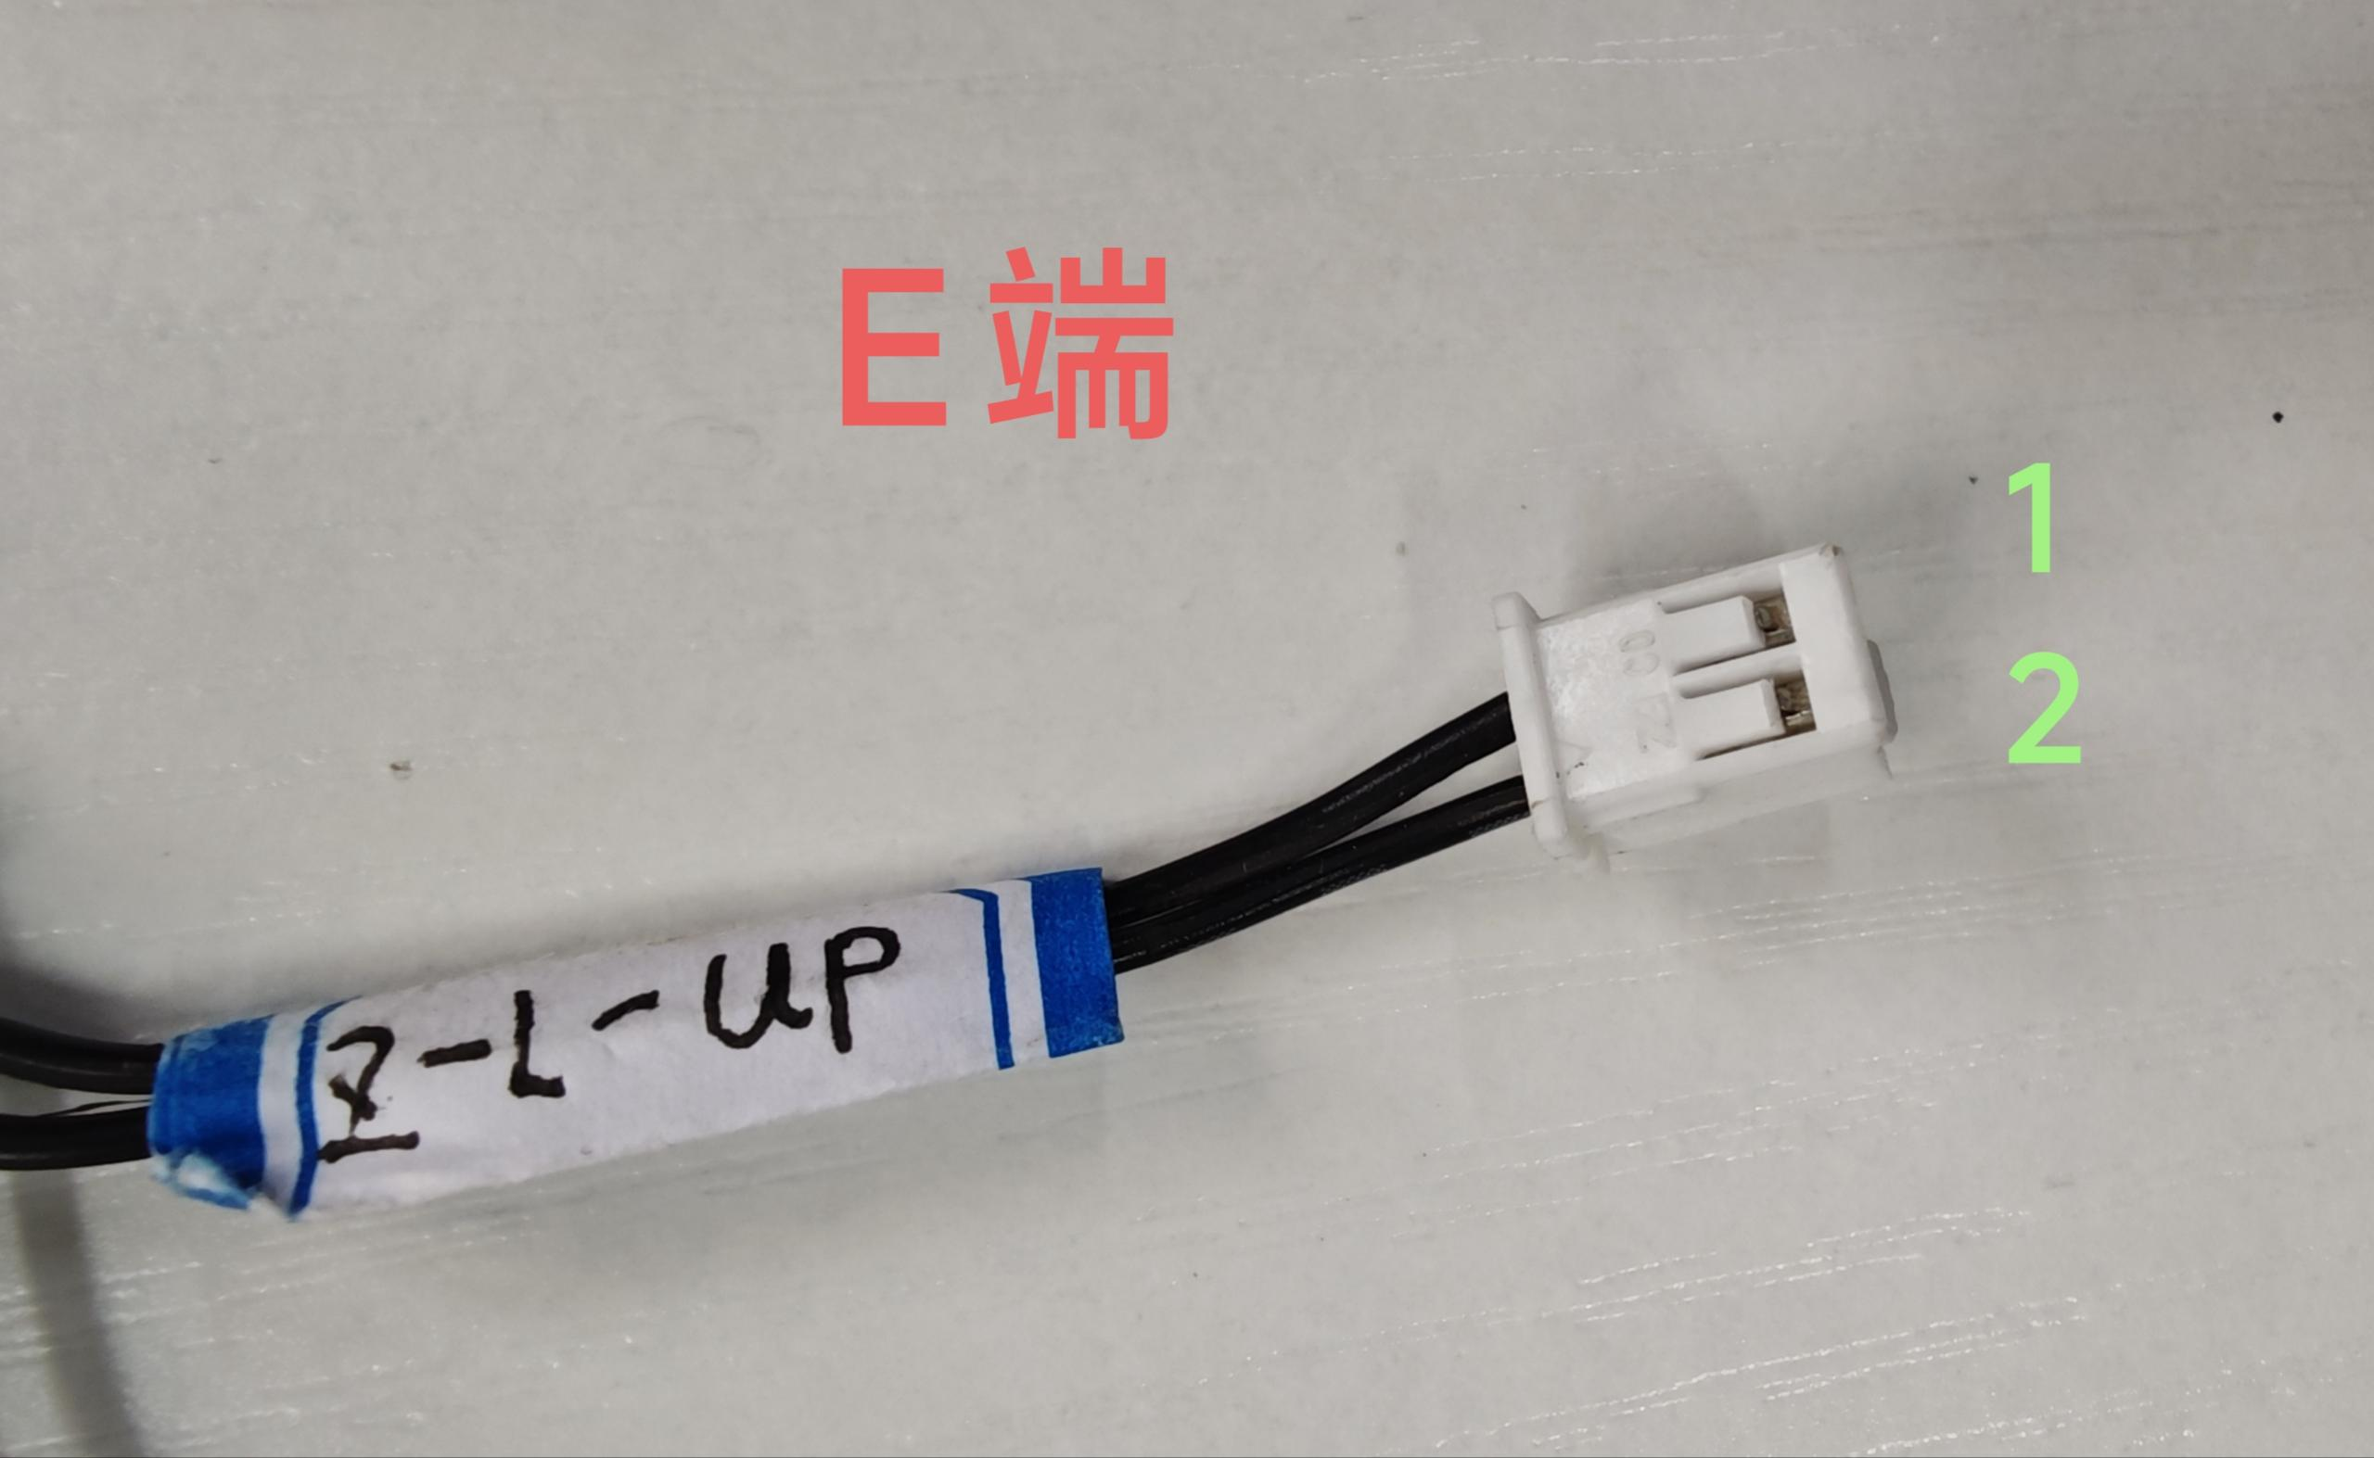
 |  | C端加标签：X-Limit E端加标签：X-L-Right F端加标签：X-L-Left | C端：8P15EDGVC-2.5mm端子； E端：XHB单排带扣2.5mm端子 F端：XHB单排带扣2.5mm端子 D端 2.54对插端子 E端的1与F端的1使用对插端子与C端7对插（如图D端所示） E端的2与F端的2使用对插端子与C端8对插（如图D端所示） CD两端线长：120mm DE两端线长：150mm DF两端线长：740mm | 22AWG硅胶线
 |  | CD两端加标签：LED-24V | C端8P 15EDGVC-2.5mm端子 D端：2.54 2P端子公头 CD端线序: 3-1 4-2 CD两端线长：165mm | 22AWG红黑硅胶线 | 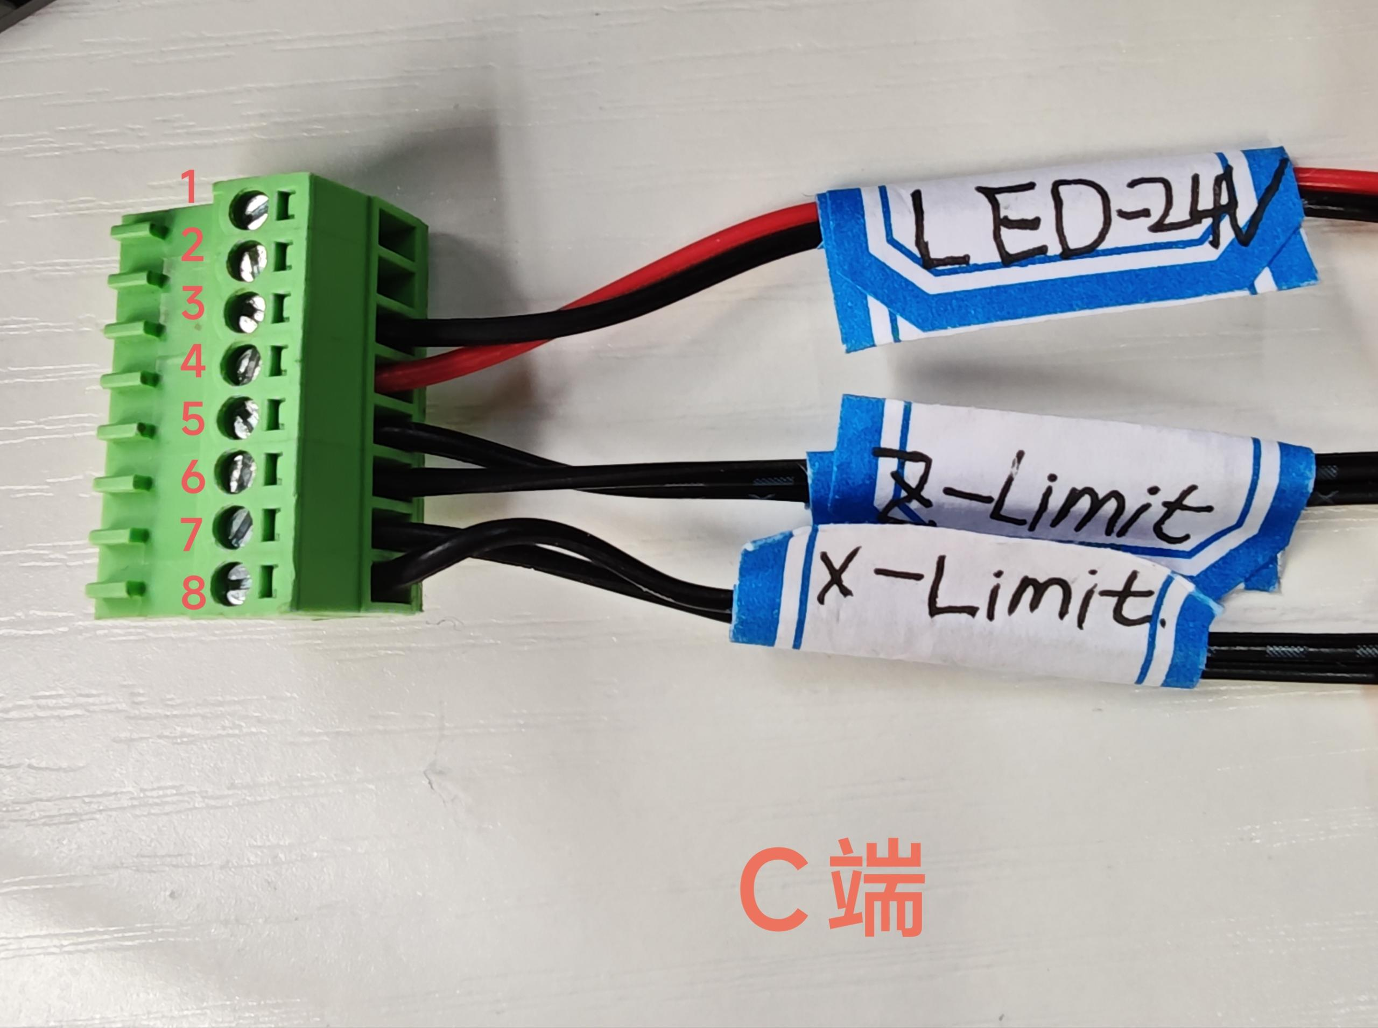 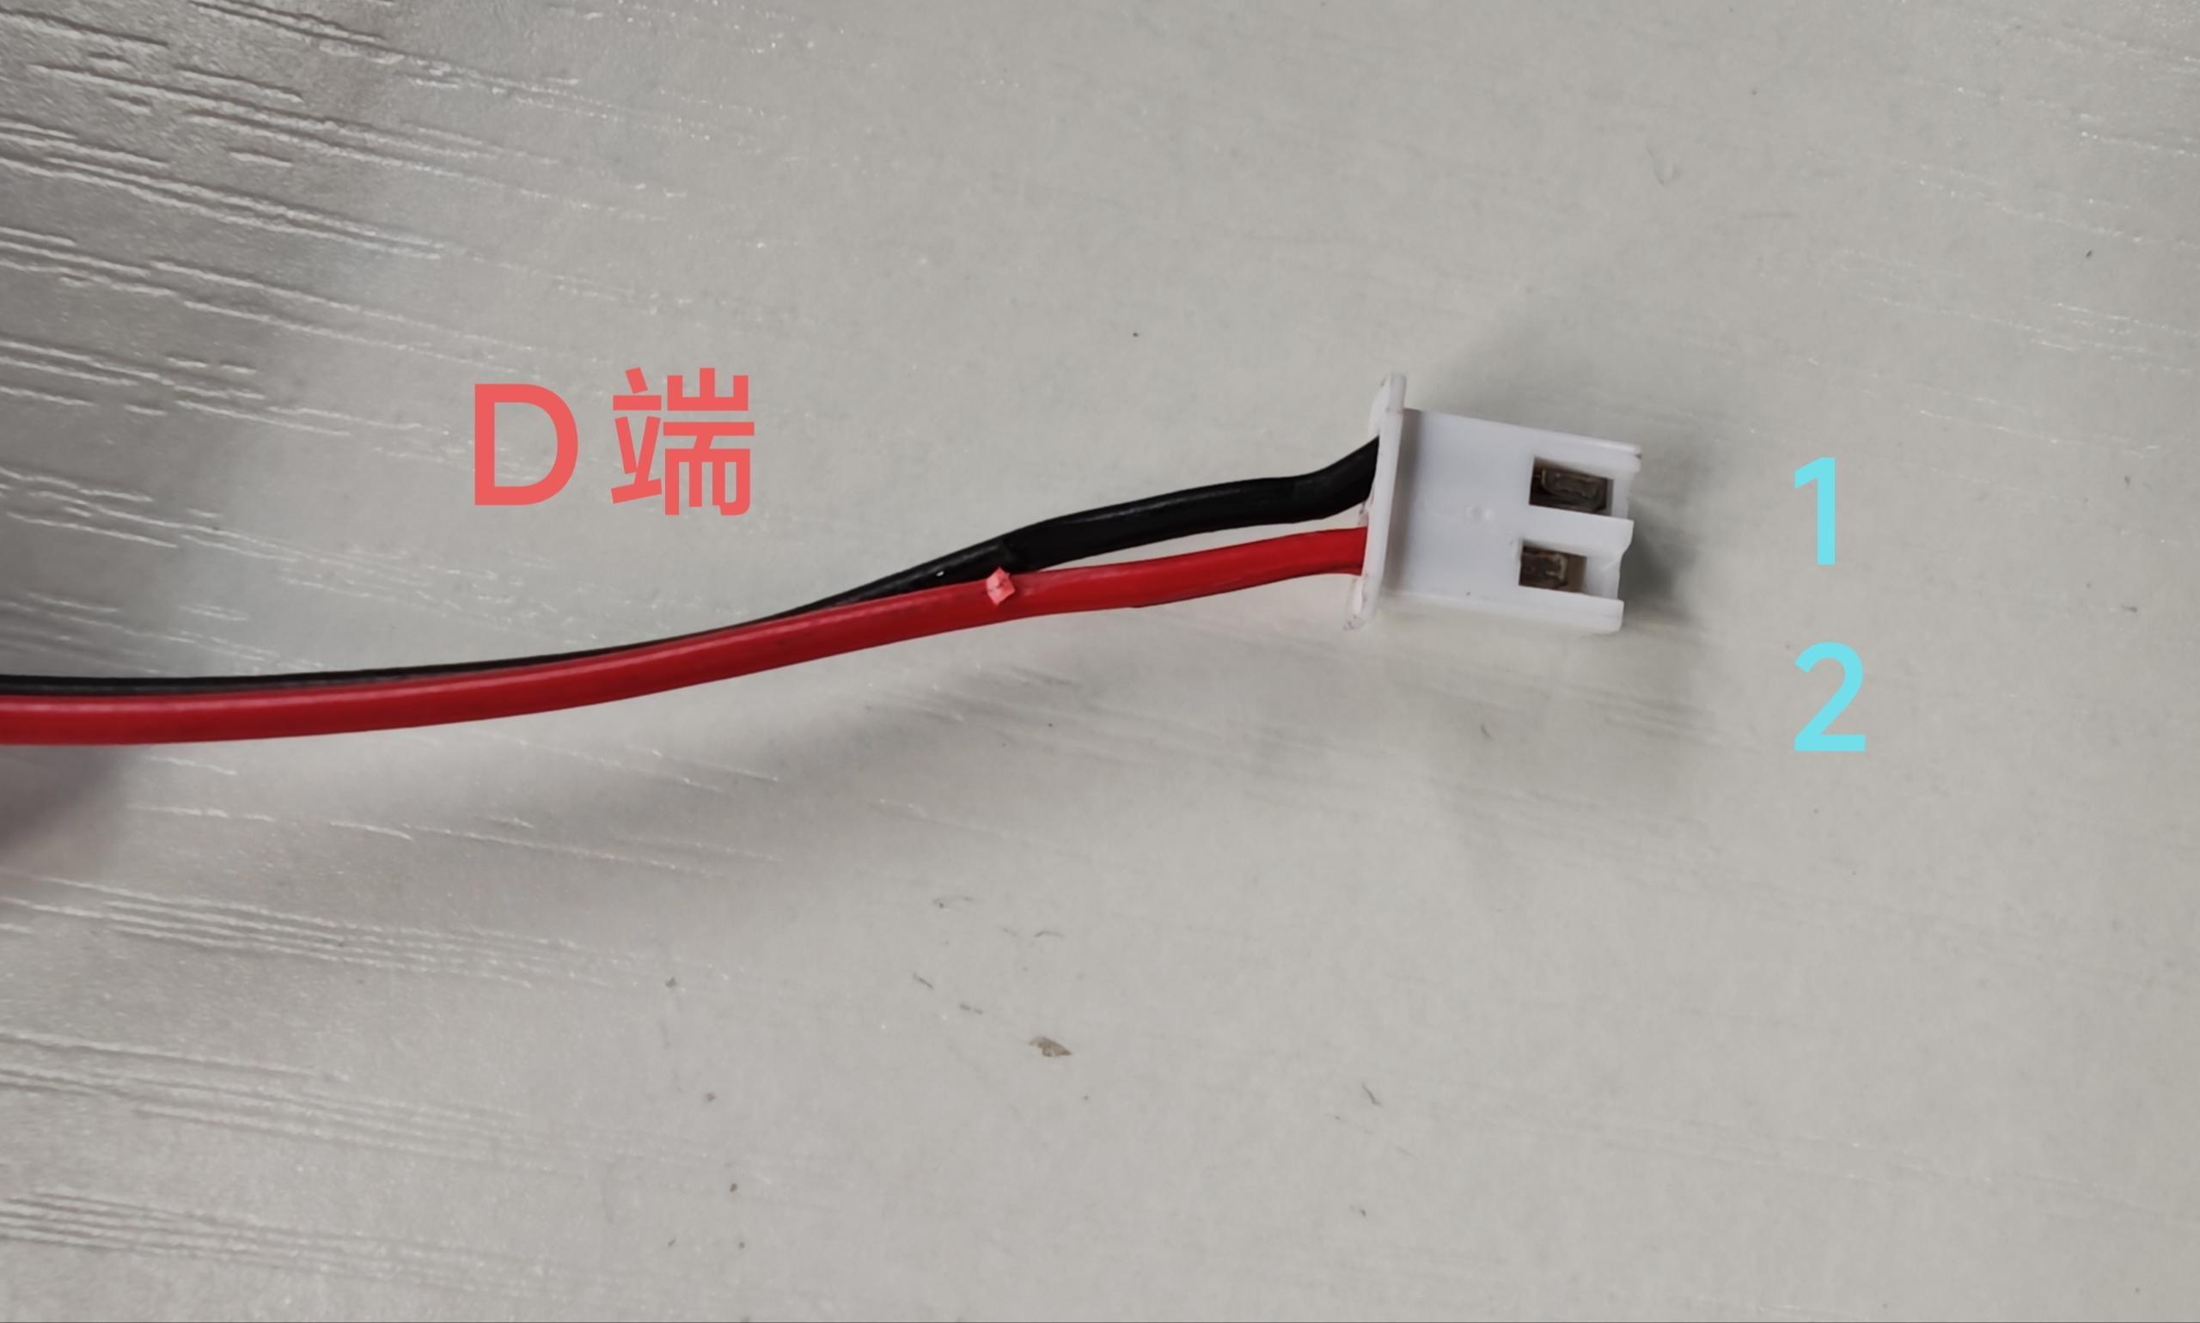
xcl-6104（东阳做） | X轴转接板12P外部线 | C端加标签“X-MOTOR” D端加标签“X-MOTOR” | C端：12P 15EDGVC-2.5mm端子 D端接6P 2.0端子 CD端线序： 1-6 2-3 3-4 4-1 CD两端长度：830mm | 22AWG硅胶线 | 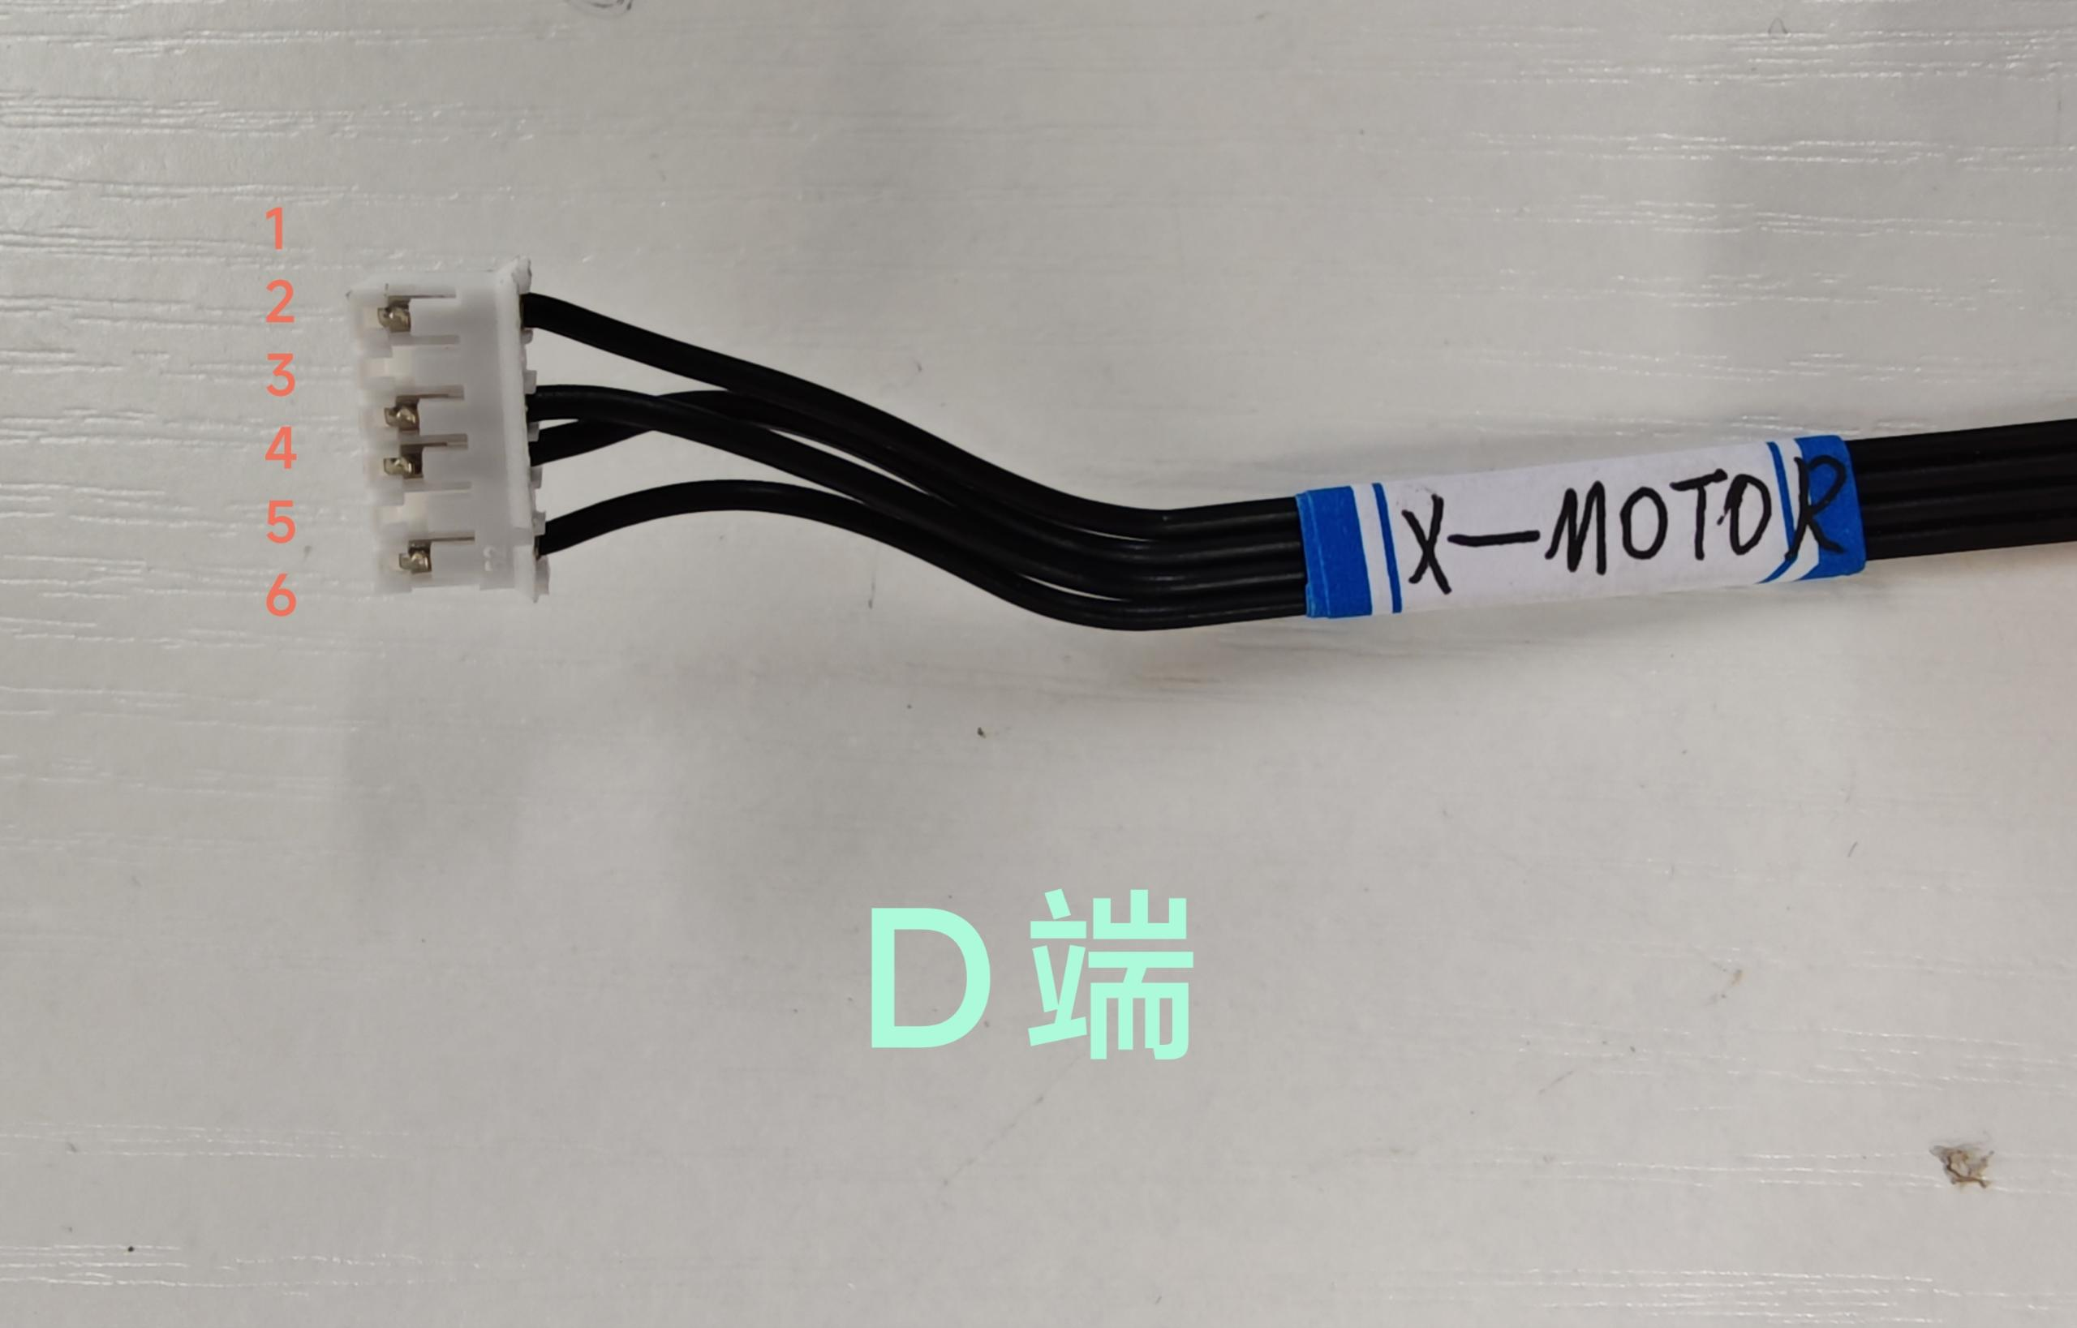
 |  | C端加标签“YL/Y1-MOTOR” D端加标签“YL/Y1-MOTOR” | C端：12P 15EDGVC-2.5mm端子 D端接6P 2.0端子 CD端线序： 5-1 6-4 7-3 8-6 CD端线长：810mm | 22AWG硅胶线 | 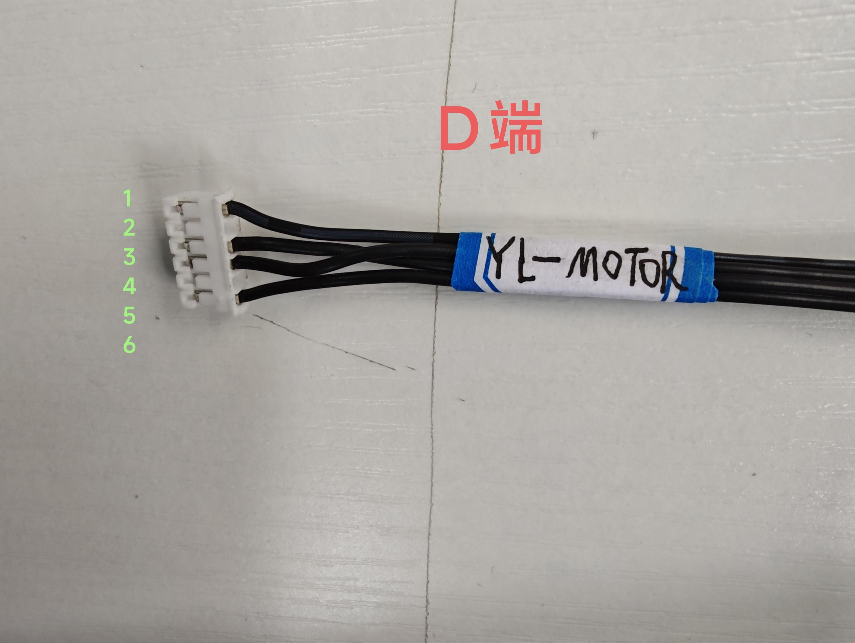
 |  | C端加标签“Z-MOTOR” D端加标签“Z-MOTOR” | C端：12P 15EDGVC-2.5mm端子 D端：6P 2.0端子 CD端线序： 9-6 10-3 11-4 12-1 CD端线长：1040mm | 22AWG硅胶线 | 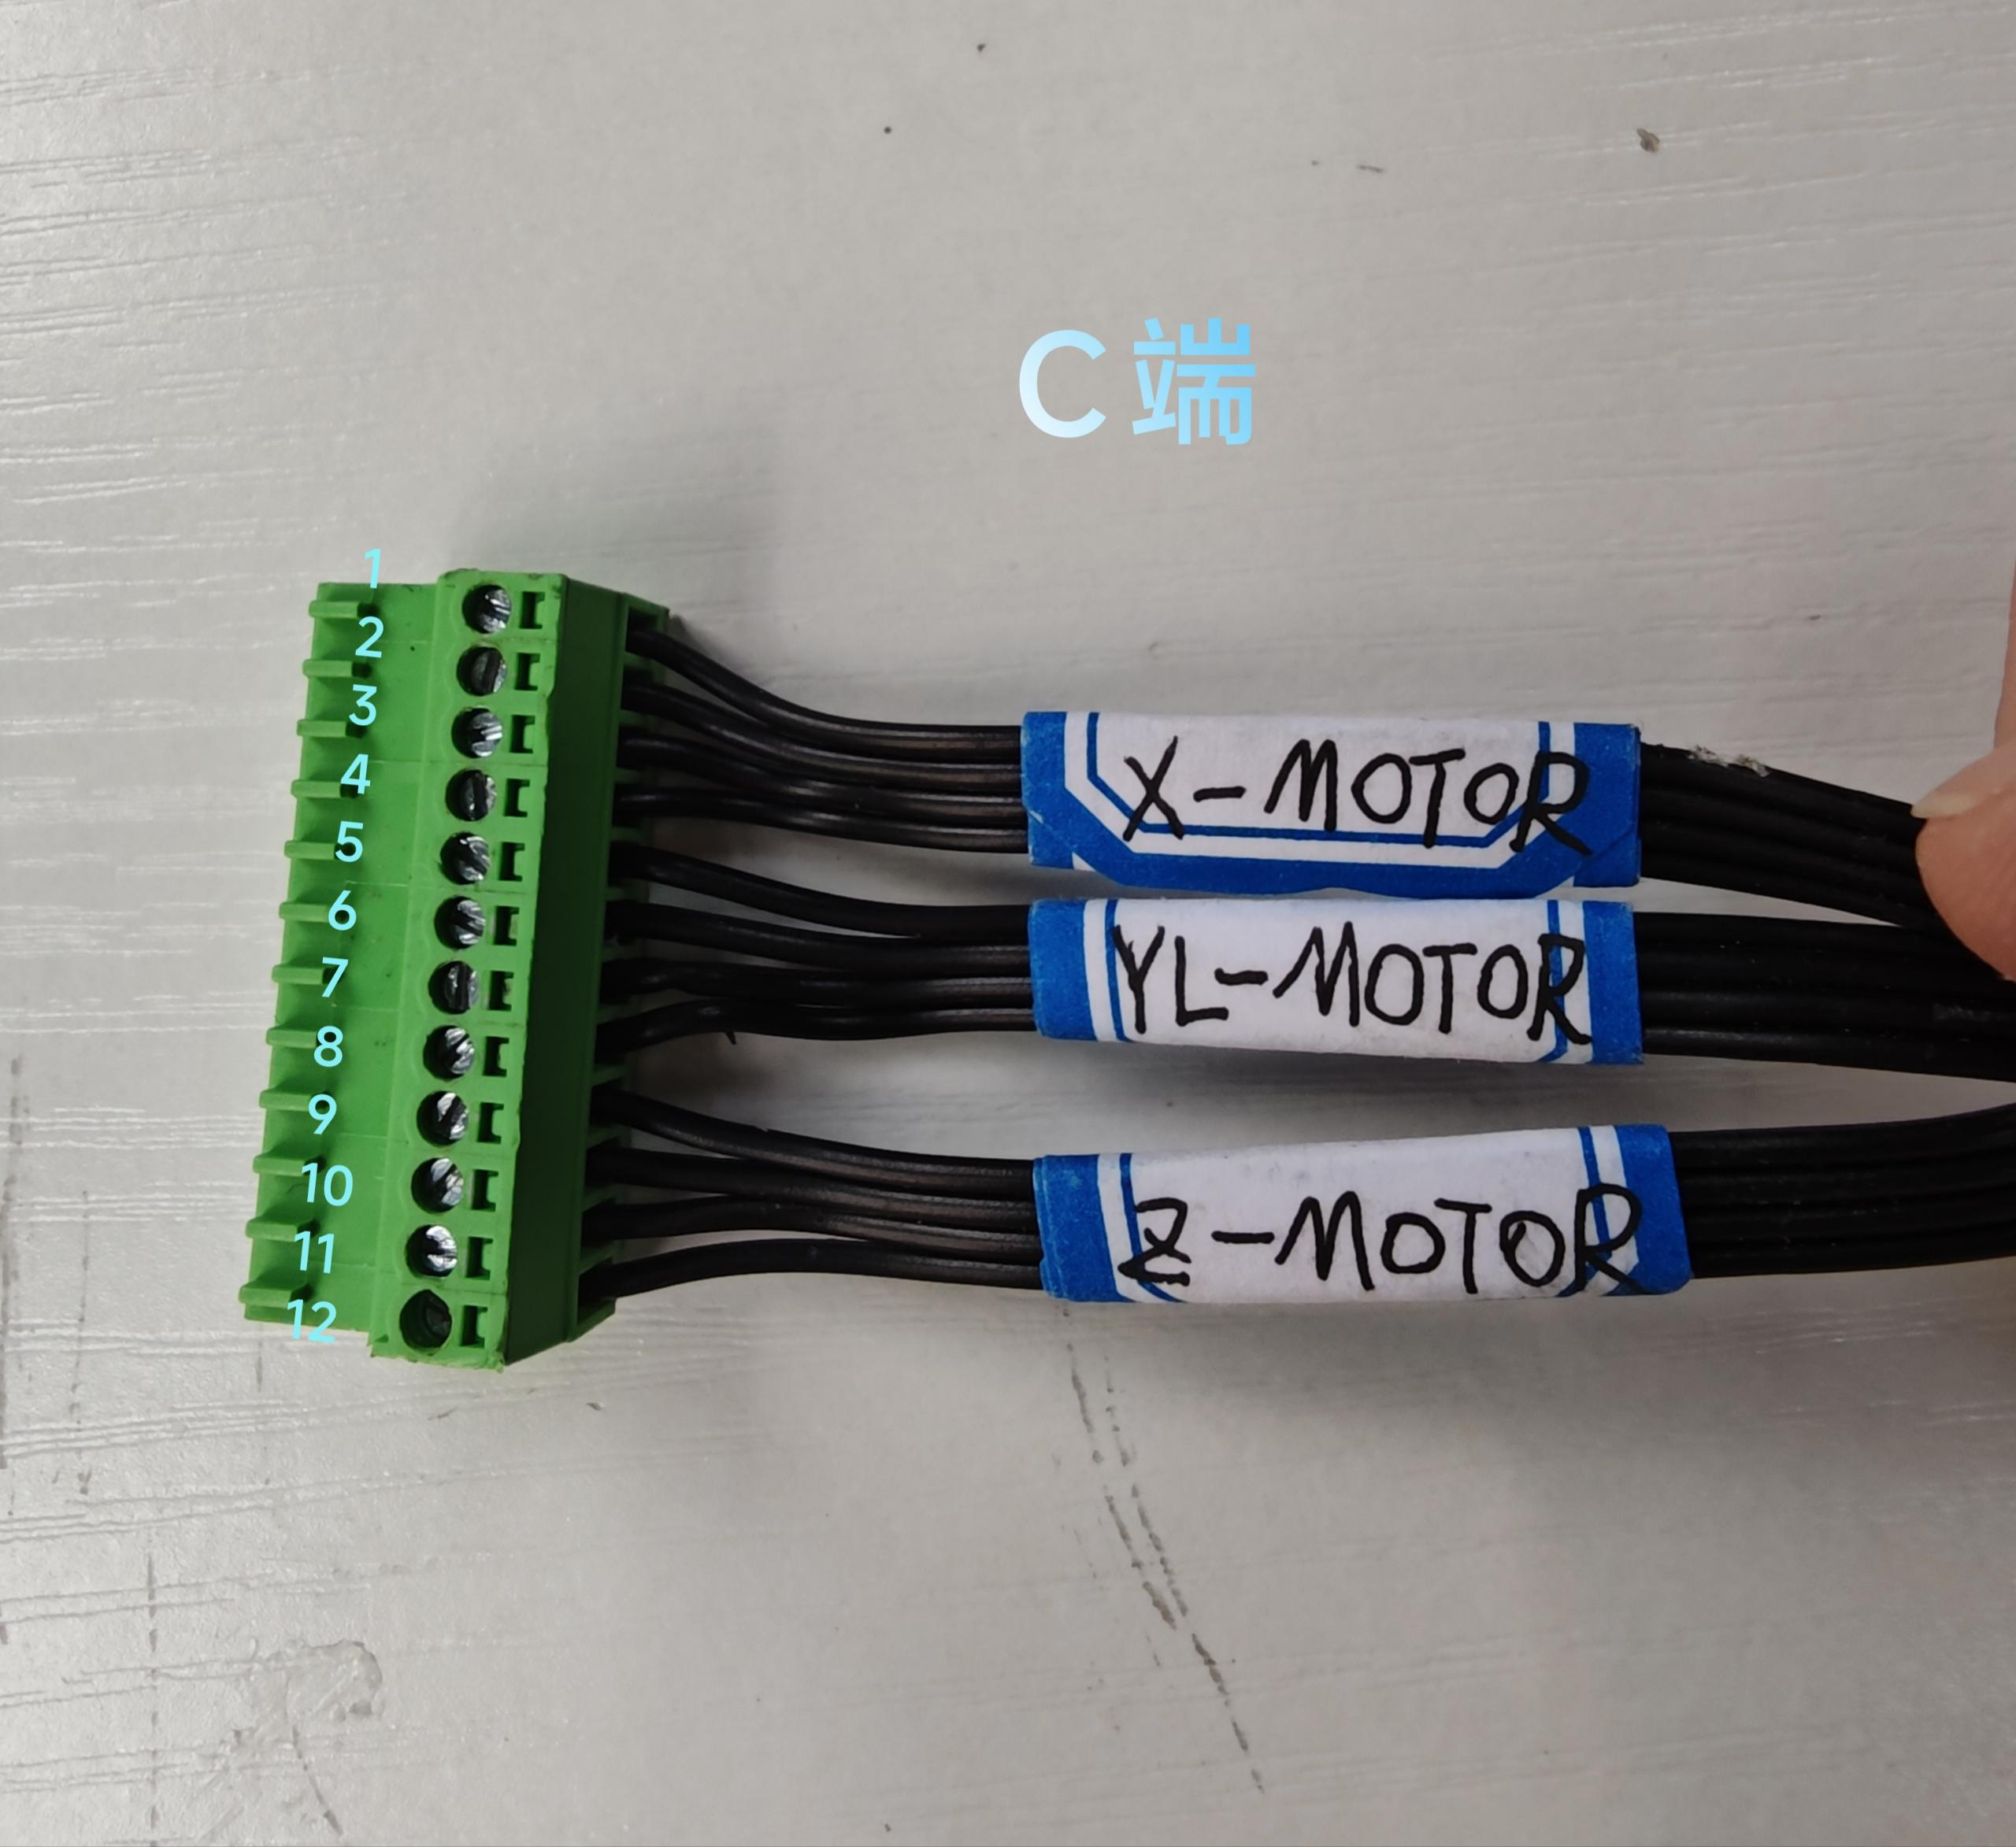 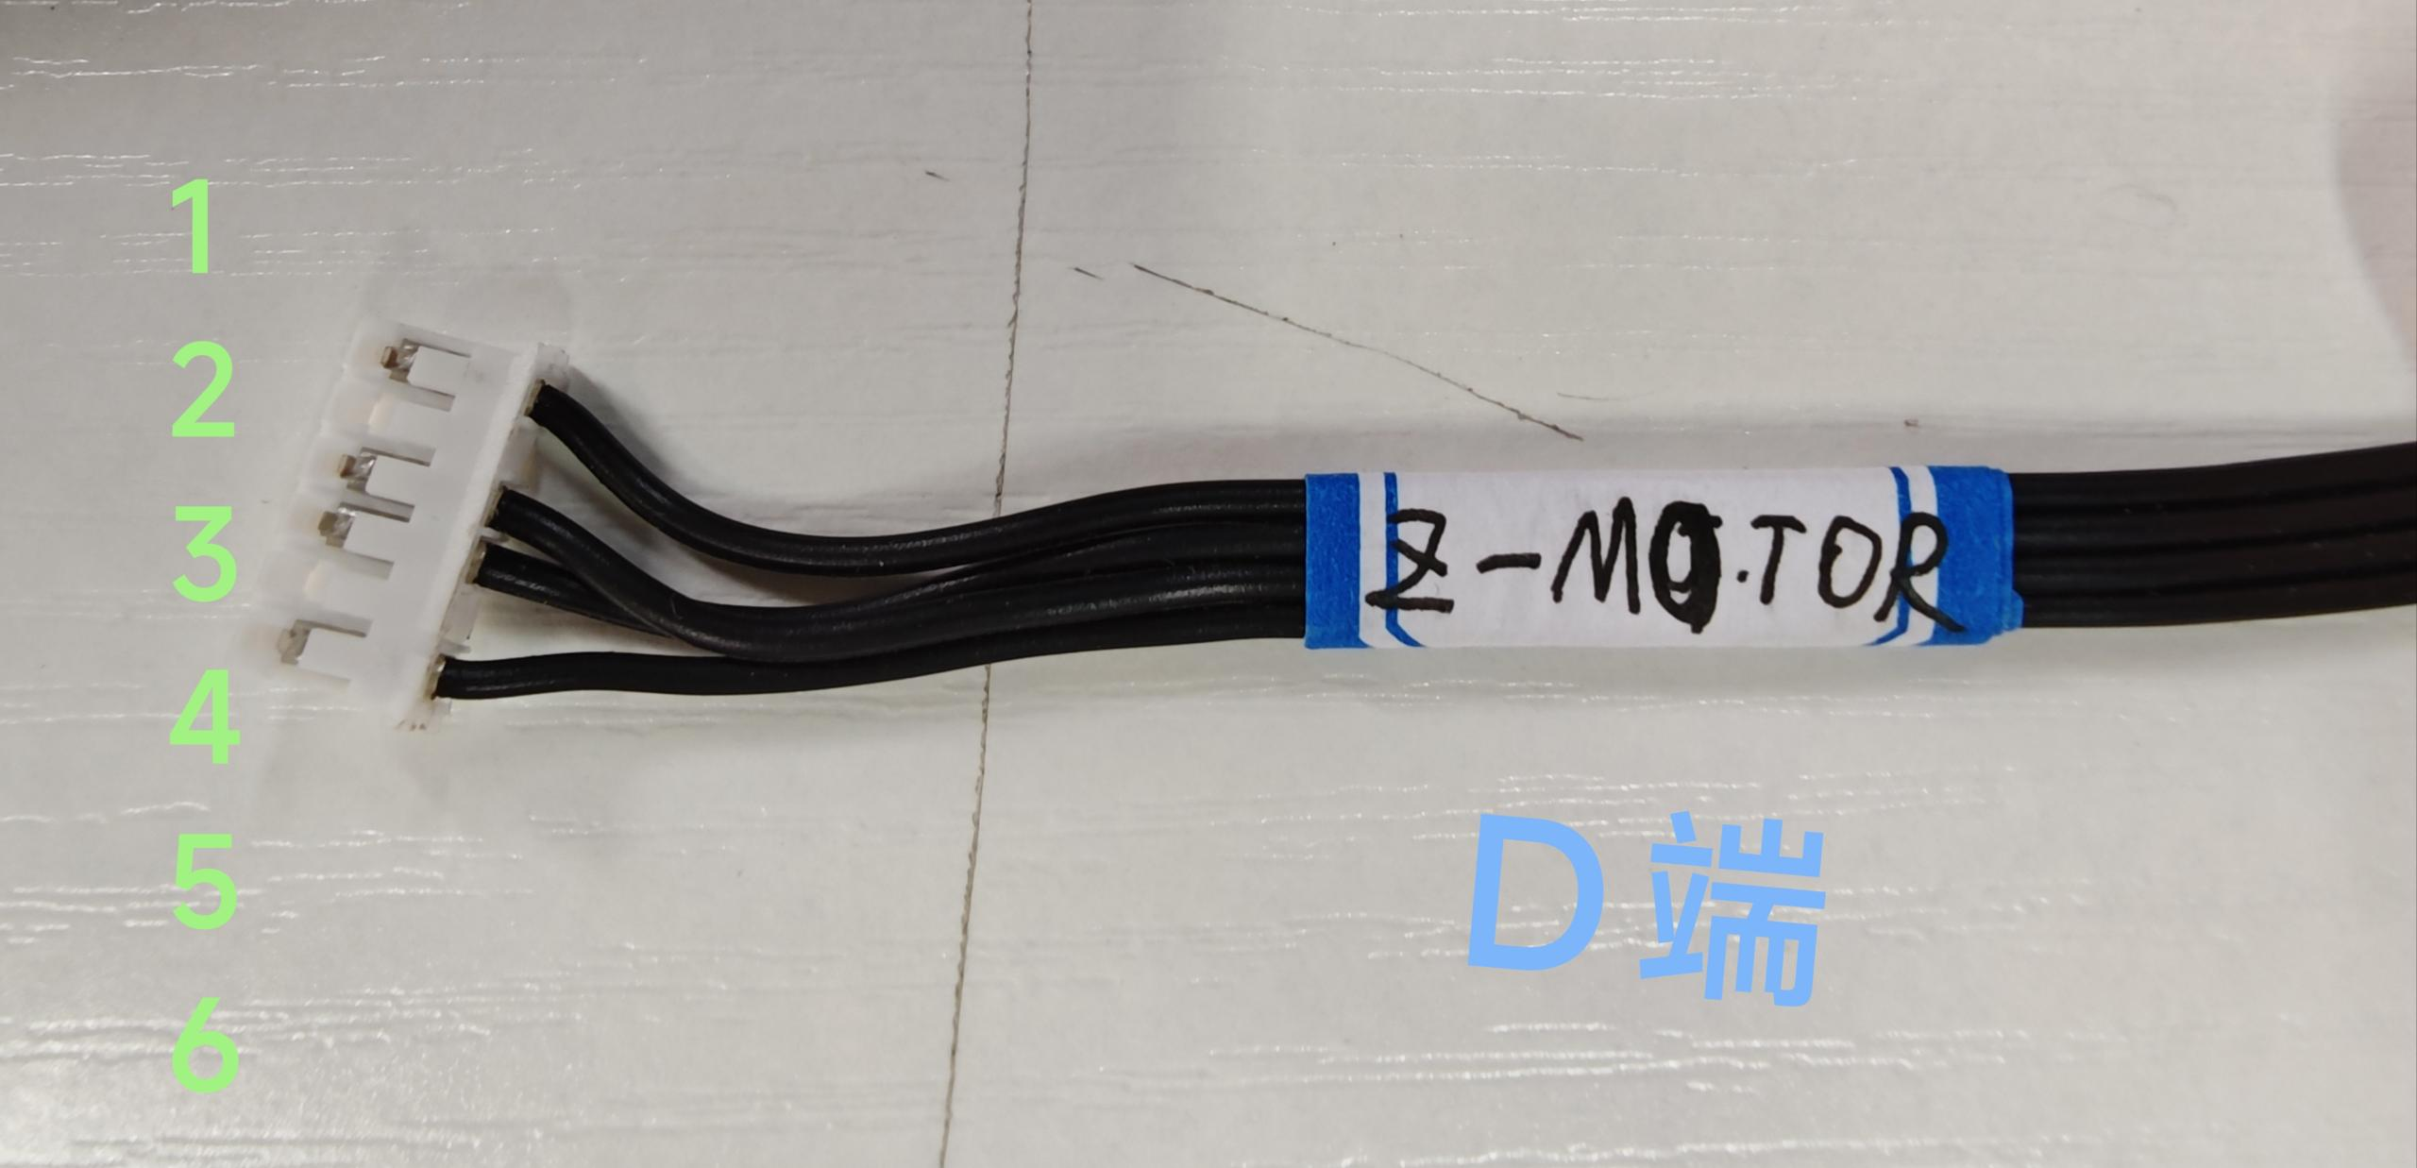
xcl-6105（东阳做） | 内部12V激光线 | A B两端加标签：12V-Laser | A端 2.54 3P端子 B端 2.54 3P端子 A端与B端线序： 1-1 2-2 3-3 线长：410mm | 22AWG硅胶线 | 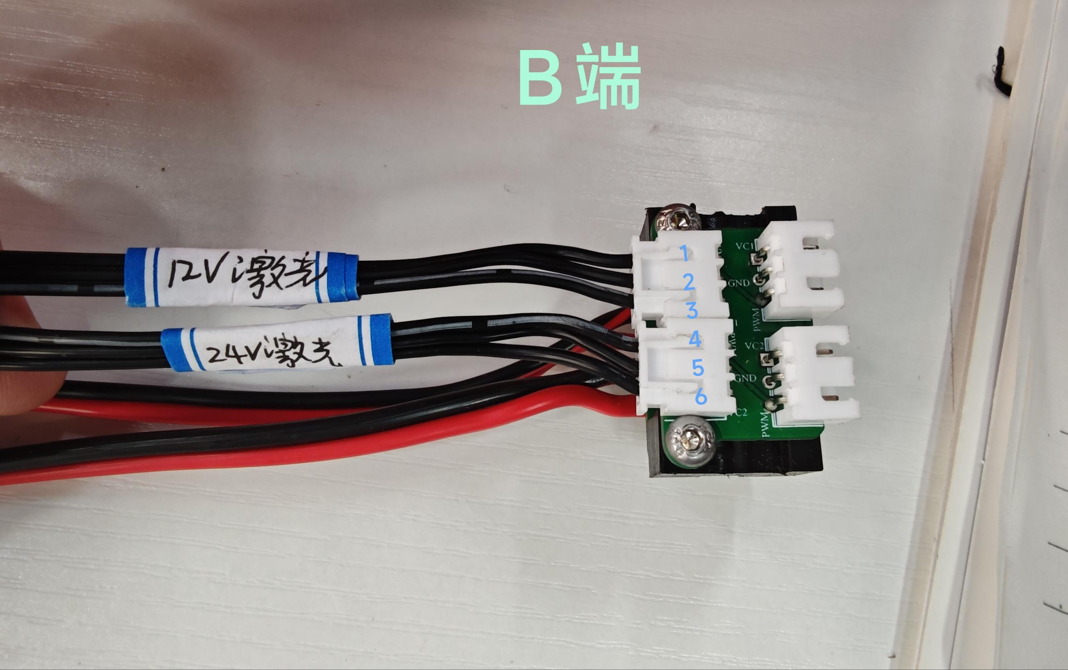
xcl-6106（东阳做） | 内部24V激光线 | A B两端加标签：24V-Laser | A端 2.54 3P端子 B端 2.54 3P端子 AB端线序： 1-4 2-5 3-6 线长：380mm | 22AWG硅胶线

